Hoja1
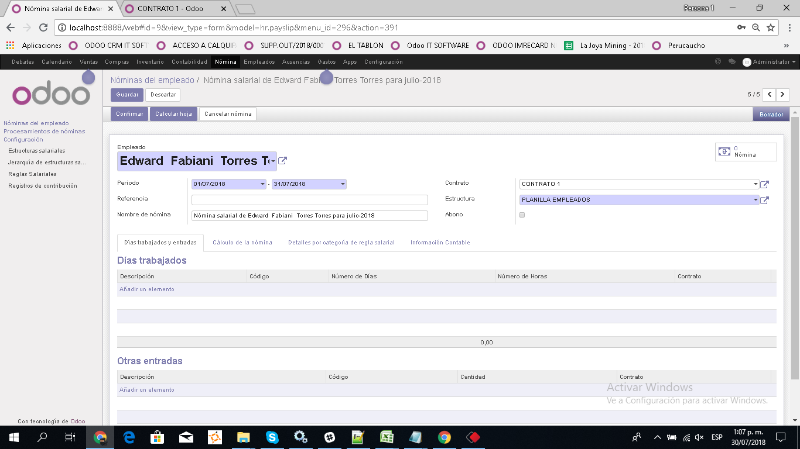
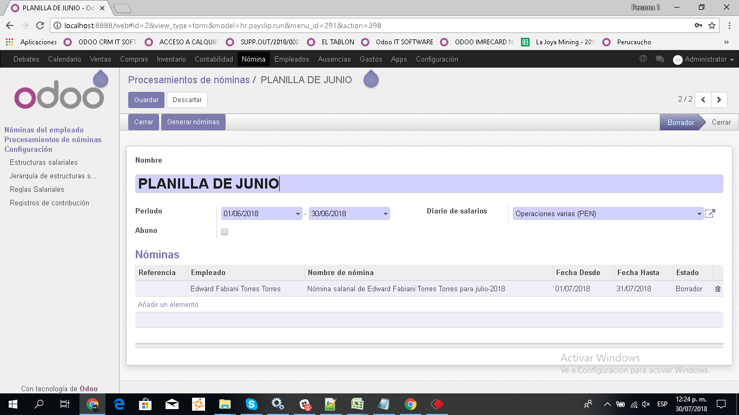
1.- | modificar el proceso de generacion de nominas para que se pueda generar con menos pasos
 | a) ocultar la opcion de añadir nominas en el formulario de procesamiento de nominas | +
 | b) Actualmente paa generar las nominas hay que hacer click en el botón generar nomina | +
 | sale una pantalla en donde hay que seleecionar a los trabajadores y luego se hace click en un
 | nuevo boton generar . Es necesario crear un nuevo botón que haga todo ese proceso en u solo paso , con el
 | siguiente proceso :
 | - Se oculta el actual botón generar nominas | +
 | - Se creará un nuevo botón generar nominas que procesa las nominas de todos los contratos que esten activos | +
 | es decir cuya fecha de finalizacion no sea ni menor ni igual al del mes procesado

2.- | Eliminar la generacion de asientos contables, porque se hará un solo asiento global que luego lo vamos a explicar | +
3.- | Incluir validacion para que no pueda crearse dos contratos para un mismo empleado que tengan fecha de inicio y fin
 | que se superpongan | +

4.- | Agregar en el formulario de procesamiento de nomina los siguientes campos en la cabecera
 | - Dias calendario : es el total de días para el intervalo de fechas seleccionadas | +
 | - Feriados y domingos , campo de tipo integer que esta editable en modo borrador para que el usuario pueda ingresar | +
 | un valor

5.- | Averiguar como puedo usar los valores que se introducen en las grillas dias trabajados y entradas
 | del formulario nominas del empleado

